说明
老虎机数学入门 PART Ⅱ —— 免费游戏 / 再触发 RTP 计算模型

来源：SLOT设计王《老虎机数学入门 PART Ⅱ》 https://ezslotdesign.com/slotmath2/

页签
· 赔率表：各图案 3/4/5 连线得分（S 行 = 每个 Scatter 得分，原文 2/2/2）
· 主游戏 / 免费游戏：各含转轮表 → 图案次数 → 模式计数 → 逐组合计算（出现次数 / 机率 / 得分 / RTP）
· RTP汇总：主游戏 RTP + 触发率 + 再触发率 + X + 免费游戏 RTP + 总 RTP，并附原文对照值

计算要点
· 出现次数 = 组合涉及各转轮次数相乘（PRODUCT + VLOOKUP）；机率 = 出现次数 ÷ 所有可能数
· 连线组合模式：W符号 = WILD 或该图案；X_W符号 = 既非 WILD 也非该图案；第三格后的自由轮用 any
· Scatter 组合模式：3S = 3 行视窗 × 该轮 Scatter 个数；X_3S = 该轮非 Scatter 格数
· {3,4,5} 个 Scatter 分别有 C(5,3)=10、C(5,4)=5、C(5,5)=1 种位置，逐条列出后再求和
· 再触发平均 Spin 数 X = 1 / (1 - P3*S3 - P4*S4 - P5*S5)（原文 image-24 公式）
· 免费游戏 RTP = Σ 触发率 × 单把免费 RTP × (初始次数 × X)；总 RTP = 主游戏 RTP + 免费游戏 RTP

原文结果对照
主游戏 RTP 65.00% ｜ 单把免费游戏 RTP 102.28% ｜ X = 1.40018608 ｜ 免费游戏 RTP 39.76% ｜ 总 RTP 104.76%
（示例总 RTP 超过 100%，为教学示例数值）

蓝色 = 可改输入（转轮表 / 赔率表 / 组合模式）；黑色 = 公式；黄色 = 关键结果

（本簿已合并为 2 个页签：说明、PartII 主游戏+免费游戏→RTP汇总；各区块：赔率表 第2~9行，主游戏 第12~99行，免费游戏 第102~189行，RTP汇总 第192~230行）

── 完整文档（原 老虎机数学入门-PartII-免费游戏与RTP.md 存档）──
老虎机数学入门（PART Ⅱ）：Scatter / 免费游戏 / 再触发的 RTP 算法

来源文章：<https://ezslotdesign.com/slotmath2/>（SLOT设计王 · 老虎机数学入门 PART Ⅱ，繁体中文）
前篇：<https://ezslotdesign.com/firstslotmath/>（PART Ⅰ：主游戏基础算法，见本目录另一份文档）
整理日期：2026-09-27
配图：原文 5 张配图已下载到 images/slotmath2/ 并嵌入本文。
0. 这一篇解决什么

PART Ⅰ 只算「简单主游戏」；PART Ⅱ 加进真实机台最常见的三件事，并把它们的 RTP 算清楚：
特色 | 设定
Scatter 分布 | 5 个转轮都放 Scatter（任意位置）
触发条件 | 主游戏中出现 3 个以上任意位置的 Scatter → 触发免费游戏
再触发 | 免费游戏中出现 3 个以上 Scatter → 可再触发（retrigger）
奖励次数 | {3, 4, 5} 个 Scatter 分别给 {10, 15, 20} Free Spins

本篇的三个核心结果：
主游戏 RTP = 65.00%
单一把免费游戏 RTP = 102.28%
免费游戏 RTP（含再触发）= 39.76%
总 RTP = 主游戏 + 免费游戏 = 104.76% ← 原文教学示例，非商业数值
1. 主游戏：完整计算（原文配图）

[图片] 主游戏完整计算：左为滚轮表 / 赔率表 / 图案次数统计，右为逐组合的出现次数、机率、得分、RTP；所有可能数 3,200,000，RTP 65.00% images/slotmath2/01-image-20-opt.webp
做法与 PART Ⅰ 相同：转轮表 → 图案次数统计（COUNTIF）→ 列出组合模式（W符号 / X_W符号 / 3S / X_3S / any）→ PRODUCT + VLOOKUP 算出现次数 → 机率 × 得分 得每条 RTP。
主游戏转轮表（5 轮 × 20 格） 与计数：
图案 | 轮1 | 轮2 | 轮3 | 轮4 | 轮5
any | 20 | 20 | 20 | 20 | 20
W | 0 | 1 | 1 | 1 | 1
K | 1 | 3 | 3 | 3 | 3
Q | 3 | 3 | 3 | 3 | 3
J | 4 | 5 | 4 | 4 | 4
10 | 5 | 3 | 4 | 4 | 4
9 | 6 | 4 | 4 | 4 | 4
S | 1 | 1 | 1 | 1 | 1
3S（3 行视窗） | 3 | 3 | 3 | 3 | 3

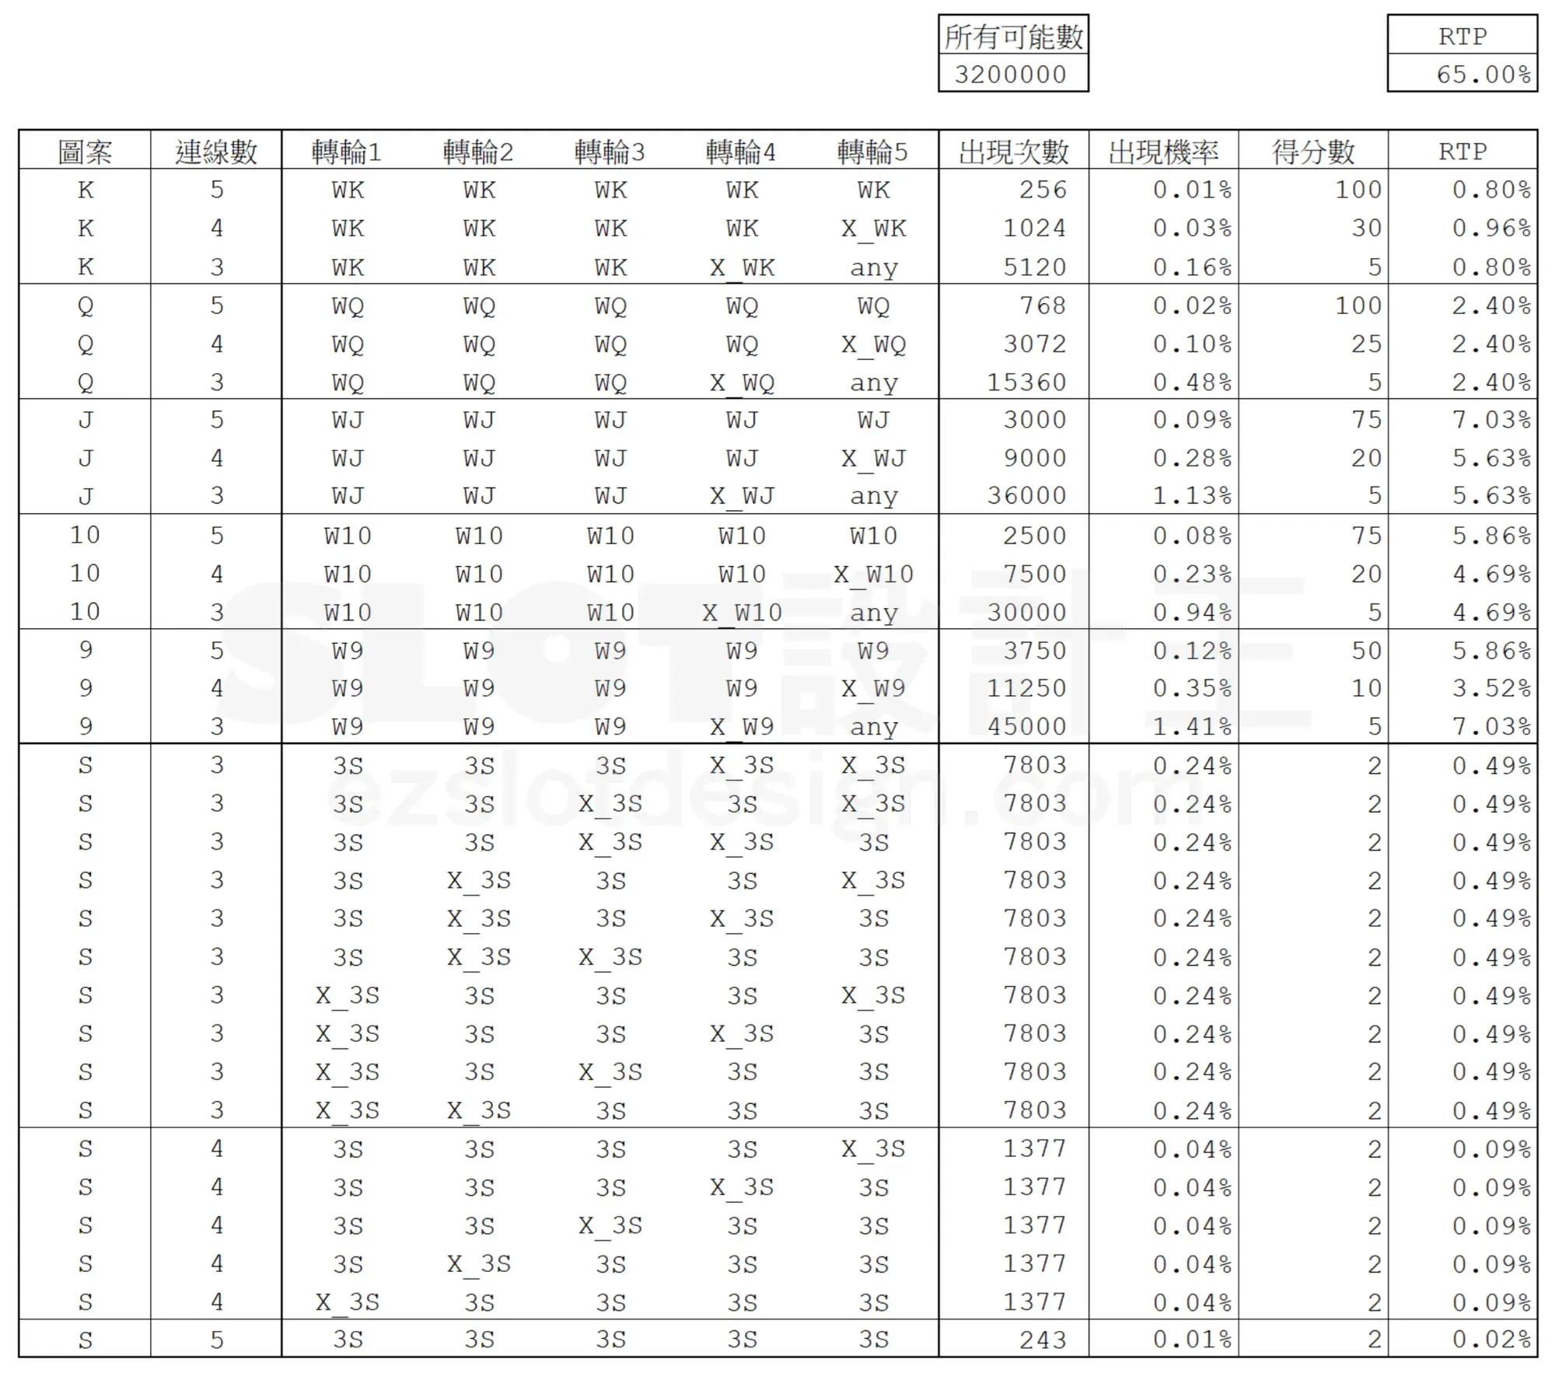
[图片] 主游戏逐组合结果：15 条连线 + Scatter 的 3/4/5 个各 10/5/1 种位置，合计 RTP 65.00% images/slotmath2/02-image-21-opt.webp
Scatter 部分的关键：{3,4,5} 个 Scatter 要分别按 {10, 5, 1} 种位置状况逐条列出（C(5,3)=10、C(5,4)=5、C(5,5)=1）——
Scatter 个数 | 位置组合数 | 单条出现次数 = 3Sᵏ × X_3S⁽⁵⁻ᵏ⁾ | 单条机率 | 总数机率
3 个 | 10 | 3×3×3×17×17 = 7,803 | 0.24% | 2.4384%
4 个 | 5 | 3⁴×17 = 1,377 | 0.04% | 0.2152%
5 个 | 1 | 3⁵ = 243 | 0.01% | 0.0076%

主游戏所有可能数 = 20⁵ = 3,200,000；Scatter 每条得分 = 2（赔率表 S 行 2/2/2），所以 Scatter 对主游戏 RTP 的贡献 ≈ 10×0.49% + 5×0.09% + 0.02% ≈ 5.3%，其余 ≈ 59.7% 来自连线，合计 65.00%。
2. 免费游戏：单把 RTP 与设定

[图片] 免费游戏完整计算：转轮表多了更多 WILD、转轮5 少最后一格（any=19），所有可能数 3,040,000，单把 RTP 102.28% images/slotmath2/03-image-22-opt.webp
单一把免费游戏的 RTP 算法与主游戏一模一样，差别只在滚轮表：
• Wild 变多（轮 2~5 各 2 个 W），转轮 5 少了最后位置 20 的符号 9（该轮只剩 19 格）→ 所有可能数 = 20×20×20×20×19 = 3,040,000
• 因而得分结构与 Scatter 频率都略有不同 → 单把免费游戏 RTP = 102.28%
免费游戏设定表（原文）
Scatter 个数 | 3 | 4 | 5
免费游戏初始次数 | 10 | 15 | 20
触发率（主游戏） | 2.4384% | 0.2152% | 0.0076%
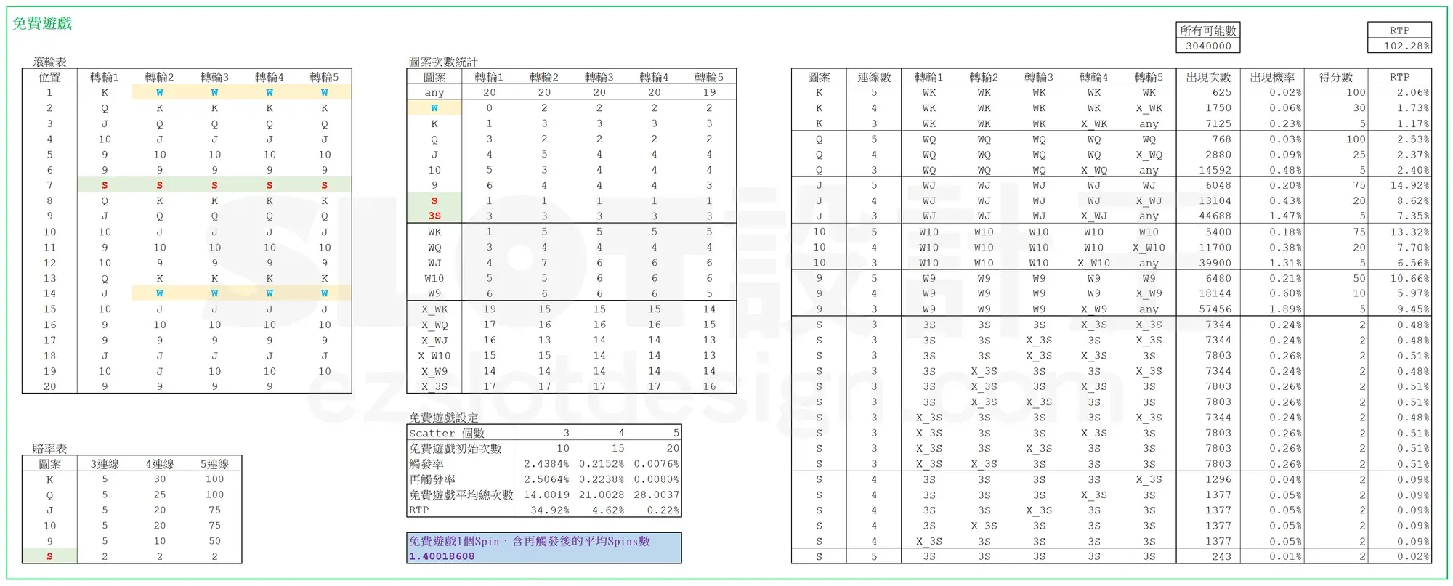
再触发率（免费游戏内） | 2.5064% | 0.2238% | 0.0080%
免费游戏平均总次数 | 14.0019 | 21.0028 | 28.0037
RTP | 34.92% | 4.62% | 0.22%

[图片] 免费游戏设定表与「1 个 Free Spin 含再触发后的平均 Spins 数」= 1.40018608 images/slotmath2/04-image-23-opt.webp
3. 核心难点：含再触发的「平均总次数」X

3.1 原文结论
1 个 Free Spin 含再触发后，平均变成 1.40018608 个 Free Spin，于是：
免费游戏平均总次数 = 初始次数 × 1.40018608
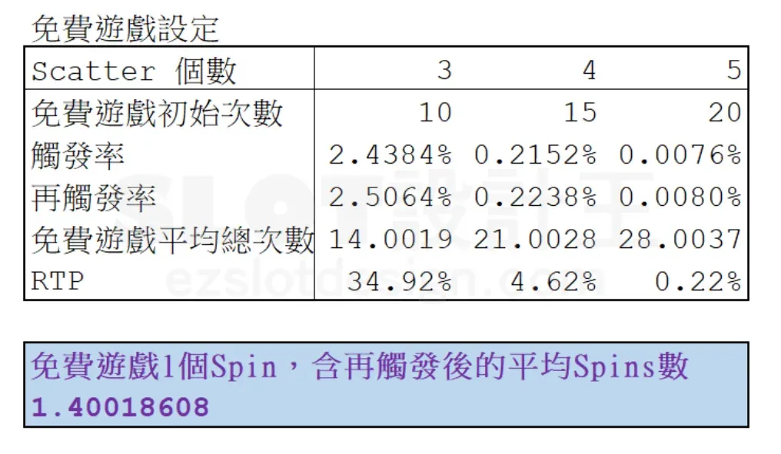
= {10, 15, 20} × 1.40018608 = {14.0019, 21.0028, 28.0037}
3.2 公式（原文 Excel 截图）
[图片] 原文公式：X = 1/(1-L72*L74-M72*M74-N72*N74)，即 1/(1 - S3*P3 - S4*P4 - S5*P5) images/slotmath2/05-image-24-opt.webp
X = 1 / (1 − P3·S3 − P4·S4 − P5·S5) = 1 / (1 − 0.28581) = 1.40018608
其中 P3/P4/P5 = 每次免费 Spin 的{3,4,5}个 Scatter 再触发率（2.5064%/0.2238%/0.0080%），S3/S4/S5 = 再触发时增加的次数（10/15/20）：
1 − (0.025064×10 + 0.002238×15 + 0.00008×20) = 1 − 0.28581 = 0.71419
X = 1 / 0.71419 = 1.40018608 ✔
3.3 原文的「简单代数法」推导（不套无穷等比级数）
• 1. 设 1 Free Spin 含再触发后平均为 X，则 (X−1) 就是「再触发额外增加的量」。
• 2. 令每次 Spin 的{3,4,5}个 Scatter 再触发率为 {P3, P4, P5}，触发增加 {S3, S4, S5} 次；则 X 次 Spin 平均会再触发 {X·P3, X·P4, X·P5} 次，额外增加 X·P3·S3 + X·P4·S4 + X·P5·S5 次。
• 3. 由 1、2 得：(X − 1) = X·(P3·S3 + P4·S4 + P5·S5)
• 4. 移项：X·(1 − P3·S3 − P4·S4 − P5·S5) = 1
• 5. 同除括号：X = 1 / (1 − P3·S3 − P4·S4 − P5·S5) —— 收工。
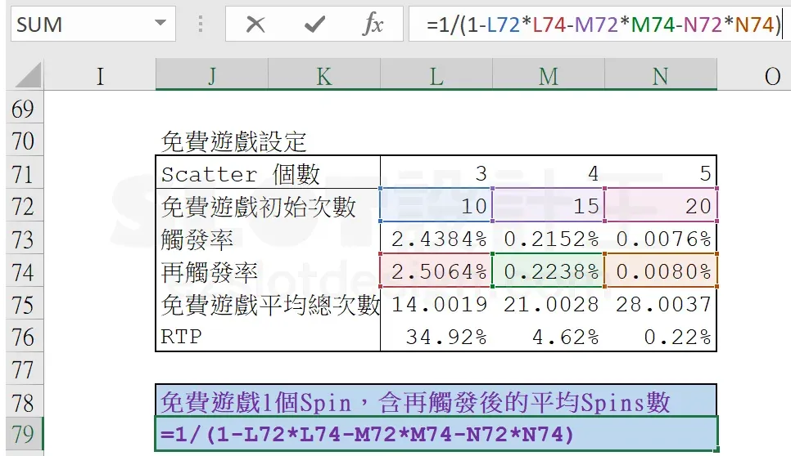
直觉：(X−1) 是「多出来的 Spin」，而它正好等于「X 次 Spin 各自再触发的期望增加量」；这是不动点式的自我一致方程，一次移项就解出，比无穷等比级数更好记、也不怕不同 Scatter 个数触发不同次数。
4. 免费游戏 RTP 与总 RTP

免费游戏单类 RTP = 触发率 × 单把免费游戏 RTP(102.28%) × 平均总次数
3 个 Scatter：2.4384% × 1.0228 × 14.0019 = 34.92%
4 个 Scatter：0.2152% × 1.0228 × 21.0028 = 4.62%
5 个 Scatter：0.0076% × 1.0228 × 28.0037 = 0.22%
免费游戏 RTP 合计 = 39.76%
总 RTP = 主游戏 65.00% + 免费游戏 39.76% = 104.76%
注意：本示例总 RTP 超过 100%，这是教学示例（便于看清公式各项的贡献），商业机台会把两个部分都下调到 95% 上下的目标值。
5. 公式与变量速查

变量 | 含义
P3 / P4 / P5 | 主游戏每次 Spin 出现 3/4/5 个 Scatter 的概率（= 触发率）
P3' / P4' / P5' | 免费游戏每次 Spin 出现 3/4/5 个 Scatter 的概率（= 再触发率）
S3 / S4 / S5 | 触发时发放的免费次数 {10, 15, 20}
X | 1 个 Free Spin 含再触发后的平均 Spin 数 = 1/(1 − Σ Pᵢ'·Sᵢ)
免费游戏平均总次数 | Sᵢ × X
免费游戏 RTP | Pᵢ × 单把免费 RTP × Sᵢ × X，再对 i 求和
总 RTP | 主游戏 RTP + 免费游戏 RTP

Scatter 组合数：{3,4,5} 个位置组合分别 C(5,3)=10、C(5,4)=5、C(5,5)=1；单条出现次数 = 3Sᵏ × X_3S⁽⁵⁻ᵏ⁾（3S = 3 行视窗 × 该轮 S 个数，X_3S = 该轮非 Scatter 的格数）。
6. 配套 Excel

同目录 老虎机数学入门-PartII-免费游戏RTP模型.xlsx：把本篇全部计算做成可改参数的模型（主游戏 / 免费游戏 / RTP 汇总 三个计算页 + 赔率表 + 说明），验算结果与原文一致：
• 主游戏 RTP = 65.00%
• 单把免费游戏 RTP = 102.28%
• X = 1.40018608（由再触发率自动算出）
• 免费游戏 RTP = 39.76%，总 RTP = 104.76%
7. 配图清单（images/slotmath2/）

文件 | 原文图 | 内容
01-image-20-opt.webp | image-20 | 主游戏完整计算（滚轮表 / 赔率表 / 统计 / 结果，RTP 65.00%）
02-image-21-opt.webp | image-21 | 主游戏逐组合结果表（含 Scatter 3/4/5 个的 10/5/1 种位置）
03-image-22-opt.webp | image-22 | 免费游戏完整计算（RTP 102.28%）+ 免费游戏设定 + X
04-image-23-opt.webp | image-23 | 免费游戏设定表 + 「平均 Spins 数 1.40018608」
05-image-24-opt.webp | image-24 | 原文 Excel 公式截图 =1/(1-L72*L74-M72*M74-N72*N74)

8. 参考链接

• 本篇原文：<https://ezslotdesign.com/slotmath2/>
• 前篇（PART Ⅰ）：<https://ezslotdesign.com/firstslotmath/>
• 站内入口：<https://ezslotdesign.com/#machine>

